通讯协议
序号 | 说明
1 | TCP协议（Web交易）
 | 请求/应答协议
 | 4字节+文本内容

 | 1）客户端和网关之间使用 Socket 协议进行通讯；
 | 2）文本内容，是请求或者应答的真实数据，具体格式见：“数据格式说明”sheet页；
 | 3）4字节，是代表文本内容长度的整数值；客户端发送请求时表示发送的数据长度，接收数据时表示要接收的数据长度；

2 | Http协议（Flash交易）
 | 请求协议
 | https://trade.domain.com/tradegw/? + 文本内容

 | 1）客户端和网关之间使用 Https 协议进行通讯；
 | 2）网关域名及上下文：https://trade.domain.com/tradegw/?
 | 3）文本内容，需要按照下面步骤进行处理：
 | ① 将要发送的请求数据按照“数据格式说明”sheet页中定义的格式拼接好后，再使用Base64进行编码；
 | ② 由于Base64编码后的字符串存在“+”、“=”等特殊字符，Http传输中会被转义，所以需要进行替换；
 | "+" 替换为： "*"
 | "=" 替换为： "$"

 | 应答协议
 | 1）Https请求的应答，需要按照下面步骤处理：
 | ① 将应答得到的文本数据中的特殊字符进行反替换；
 | "*" 替换为： "+"
 | "$" 替换为： "="
 | ② 特殊字符替换后的数据，再使用Base64解码，得到真实的业务数据；
 | ③ 真实的业务数据格式，参见：“数据格式说明”sheet页的交易应答格式说明；
 | ④ 按照交易应答格式的说明，将数据解析为客户端需要的格式；

3 | SSL协议（手机、平板、PC）
 | 请求/应答协议
 | 包头+文本内容

 | 1）客户端和网关之间使用 SSL 协议进行通讯；
 | 2）包头采用 Protocol Buffer 的格式，内容及结构如下所示：
 | 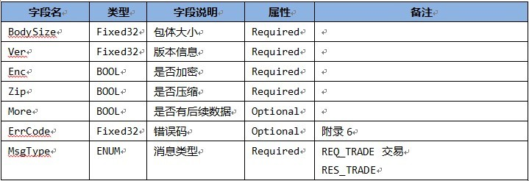
 | 3）文本内容，是请求或者应答的真实数据，具体格式见：“数据格式说明”sheet页；

